【1週】システム戦略
■演習問題(システム戦略)
問1
 | システム監査人の役割に関する記述のうち、適切なものはどれか。
 |  | ア | 監査対象から独立し、かつ、専門的な立場で、情報システムのコントロールの
 |  |  | 整備・運用に対する保証又は助言を行う。
 |  | イ | 仕様書どおりの処理が行われるかどうか、テストを行い、リリースを承認する。
 |  | ウ | 情報システムの性能を評価し、システムの利用者に監査調書を報告する。 | ※作問重複のため、削除
 |  | エ | 情報システムの総合テストで発見された不具合の改善を、
 |  |  | テスト担当者に指示する。
問2
 | 投資案件において、5年間の投資効果をROI(Return On Investment)で
 | 評価した場合、四つの案件a～dのうち、最もROIが高いものはどれか。
 | ここで、割引率は考慮しなくてもよいものとする。
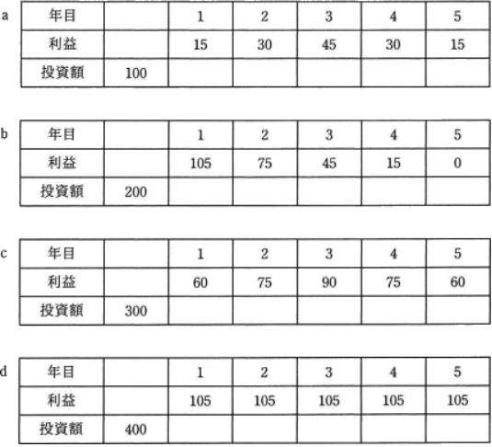

 |  | ア | a | ア
 |  | イ | b | https://www.fe-siken.com/bunya.php?m=17&s=1&no=3
 |  | ウ | c
 |  | エ | d

問3
 | 情報化に関する費用のうち、ランニングコストに該当するものはどれか。
 |  | ア | サーバなど情報機器の保守費用 | ア
 |  | イ | 情報システム戦略立案のコンサルティング費用 | https://www.fe-siken.com/bunya.php?m=17&s=1&no=21
 |  | ウ | ソフトウェアパッケージの導入費用
 |  | エ | 要件定義を行うシステムエンジニアの費用

問4
 | 2種類のIT機器a、bの購入を検討している。それぞれの耐用年数を考慮して
 | 投資の回収期間を設定し、この投資で得られる利益の全額を投資額の回収に
 | 充てることにした。a、bそれぞれにおいて、設定した回収期間で投資額を回収する
 | ために最低限必要となる年間利益に関する記述のうち、適切なものはどれか。
 | ここで、年間利益は毎年均等に上げられ、利率は考慮しないものとする。

 |  | ア | aとbは同額の年間利益を上げる必要がある。
 |  | イ | aはbの2倍の年間利益を上げる必要がある。
 |  | ウ | bはaの1.5倍の年間利益を上げる必要がある。 | https://www.fe-siken.com/bunya.php?m=17&s=1&no=7
 |  | エ | bはaの2倍の年間利益を上げる必要がある。 | エ
問5
 | 業務プロセスのモデリング表記法として用いられ、複数のモデル図法を体系化した
 | ものはどれか。
 |  | ア | DFD
 |  | イ | E-R図
 |  | ウ | UML | ウ
 |  | エ | 状態遷移図 | https://www.fe-siken.com/bunya.php?m=17&s=1&no=25
問6
 | エンタープライズアーキテクチャにおいて、テクノロジアーキテクチャで作成する成果物は
 | どれか。
 |  | ア | 機能構成図(DMM)、機能情報関連図(DFD)
 |  | イ | 実体関連ダイアグラム(ERD)、データ定義表
 |  | ウ | 情報システム関連図、情報システム機能構成図 | https://www.fe-siken.com/bunya.php?m=17&s=1&no=28
 |  | エ | ネットワーク構成図、ソフトウェア構成図 | エ
問7
 | エンタープライズアーキテクチャを構成する四つの体系のうち、データ体系を策定する
 | 場合の成果物はどれか。
 |  | ア | 業務流れ図
 |  | イ | 実体関連ダイアグラム | イ
 |  | ウ | 情報システム関連図 | https://www.fe-siken.com/bunya.php?m=17&s=1&no=24
 |  | エ | ソフトウェア構成図
問8
 | エンタープライズアーキテクチャを構成するアプリケーションアーキテクチャについて
 | 説明したものはどれか。
 |  | ア | 業務に必要なデータの内容、データ間の関連や構造などを体系的に示したもの
 |  | イ | 業務プロセスを支援するシステムの機能や構成などを体系的に示したもの | イ
 |  | ウ | 情報システムの構築・運用に必要な技術的構成要素を体系的に示したもの | https://www.fe-siken.com/bunya.php?m=17&s=1&no=10
 |  | エ | ビジネス戦略に必要な業務プロセスや情報の流れを体系的に示したもの
問9
 | "システム管理基準"によれば、"全体最適化"に含まれる作業はどれか。
 |  | ア | 委託先を含む開発体制の策定
 |  | イ | 開発スケジュールの策定
 |  | ウ | 個別システムのハードウェアの導入スケジュールの策定 | https://www.fe-siken.com/bunya.php?m=17&s=1&no=12
 |  | エ | 情報システム基盤の整備計画の策定 | エ

問10
 | 定性的な評価項目を定量化する方法としてスコアリングモデルがある。
 | 4段階評価のスコアリングモデルを用いると、表に示した項目から評価される
 | システム全体の目標達成度は何％となるか。
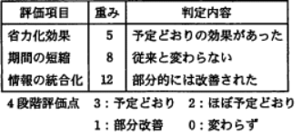

 |  | ア | 27
 |  | イ | 36 | イ
 |  | ウ | 43 | https://www.fe-siken.com/bunya.php?m=17&s=1&no=34
 |  | エ | 52

【3週】経営戦略手法
■経営戦略手法
問1
 | 企業経営で用いられるベンチマーキングを説明したものはどれか。 |  |  | https://www.fe-siken.com/bunya.php?m=19&s=1&no=11
 |  | ア | 企業全体の経営資源の配分を有効かつ総合的に計画して管理し、経営の効率向上を図ることである。
 |  | イ | 競合相手又は先進企業と比較して、自社の製品、サービス、オペレーションなどを定性的・定量的に
 |  |  | 把握することである。 | イ
 |  | ウ | 顧客視点から業務のプロセスを再設計し、情報技術を十分に活用して、企業の体質や構造を抜本的
 |  |  | に変革することである。
 |  | エ | 利益をもたらすことのできる、他社より優越した自社独自のスキルや技術に経営資源を集中することで
 |  |  | ある。
問2
 | 企業の競争戦略におけるリーダ戦略はどれか。 |  |  | https://www.fe-siken.com/bunya.php?m=19&s=1&no=5
 |  | ア | 市場シェアを奪うことを目標に、製品、サービス、販売促進、流通チャネルなどのあらゆる面での差別化
 |  |  | 戦略を取る。
 |  | イ | 潜在的な需要がありながら、他の企業が参入してこないような専門特化した市場に、限られた経営
 |  |  | 資源を集中する。
 |  | ウ | 目標とする企業の戦略を観察し、迅速に模倣することによって、開発や広告のコストを抑制し、市場での
 |  |  | 存続を図る。
 |  | エ | 利潤、好評判の維持・向上と最適市場シェアの確保を目標として、市場内の全ての顧客をターゲットに
 |  |  | した全方位戦略を取る。 | エ
問3
 | 図に示すマトリックス表を用いたポートフォリオ類型によって、事業計画や競争優位性の分析を行う目的はどれか。
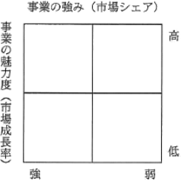

 |  |  |  | https://www.fe-siken.com/bunya.php?m=19&s=1&no=20
 |  | ア | 目標として設定したプロモーション効果を測定するために、自ら置かれた立場を評価する。 | イ
 |  | イ | 目標を設定し、資源配分の優先順位を設定するための基礎として、自らの置かれた立場を評価する。
 |  | ウ | 目標を設定し、製品の品質を高めることによって、市場での優位性を維持する方策を評価する。
 |  | エ | 目標を設定するために、季節変動要因や地位的広がりを加味することによって、市場の変化を評価する。

問4
 | 経営戦略策定に用いられるSWOT分析はどれか。 |  |  | https://www.fe-siken.com/bunya.php?m=19&s=1&no=13
 |  | ア | 競争環境における機会・脅威と事業の強み・弱みを分析する。 | ア
 |  | イ | 競争に影響する要因と、他者の動き、自社の動きを分析する。
 |  | ウ | 市場に対するマーケティングツールの最適な組合せを分析する。
 |  | エ | 市場の成長性と占有率の観点から各事業の位置付けを分析する。
問5
 | プロダクトポートフォリオマネジメント(PPM)マトリックスのa、bに入れる語句の適切な組合せはどれか。
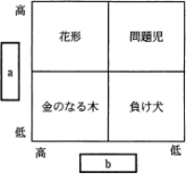

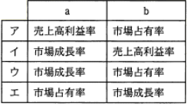

 |  |  |  | https://www.fe-siken.com/bunya.php?m=19&s=1&no=29
 |  |  |  | ウ

問6
 | 取引先ごとに、取引先企業の年間購買推定金額と自社との年間取引実績金額をグラフ上にプロットした。
 | 今後の営業方針に関する記述のうち、適切なものはどれか。
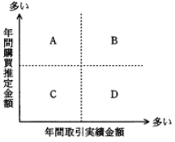

 |  |  |  | https://www.fe-siken.com/bunya.php?m=19&s=1&no=32
 |  | ア | 領域Aの取引先は、大口顧客となる可能性を秘めており、営業を強化する方がよい。 | ア
 |  | イ | 領域Bの取引先は、固定客と見てよく、営業力の投入を最小限に抑えておく方がよい。
 |  | ウ | 領域Cの取引先は、大口顧客になる可能性は低いが、固定客になる可能性を秘めており、営業を
 |  |  | 強化する方がよい。
 |  | エ | 領域Dの取引先は、一層の取引増加が見込まれ、営業を強化する方がよい。

問7
 | 企業の事業活動を機能ごとに主活動と支援活動に分け、企業が顧客に提供する製品やサービスの利益は、
 | どの活動で生み出されているかを分析する手法はどれか。
 |  | ア | 3C分析
 |  | イ | SWOT分析 | https://www.fe-siken.com/bunya.php?m=19&s=1&no=17
 |  | ウ | バリューチェーン分析 | ウ
 |  | エ | ファイブフォース分析
問8
 | 特定顧客、特定製品のセグメントに資源を集中し、専門化を図る戦略はどれか。
 |  | ア | チャレンジャ戦略 | https://www.fe-siken.com/bunya.php?m=19&s=1&no=2
 |  | イ | ニッチ戦略 | イ
 |  | ウ | フォロワ戦略
 |  | エ | リーダ戦略

問9
 | あるメーカがビールと清涼飲料水を生産する場合、表に示すように6種類のケース(A～F)によって異なるコストが
 | 掛かる。
 | このメーカの両製品の生産活動におけるスケールメリットとシナジー効果についての記述のうち、適切なものは
 | どれか。
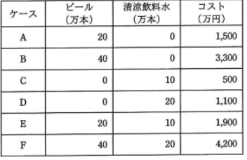

 |  | ア | スケールメリットはあるが、シナジー効果はない。 | https://www.fe-siken.com/bunya.php?m=19&s=1&no=3
 |  | イ | スケールメリットはないが、シナジー効果はある。 | イ
 |  | ウ | スケールメリットとシナジー効果がともにある。
 |  | エ | スケールメリットとシナジー効果がともにない。

問10
 | アンゾフが提唱した成長マトリクスにおいて、既存市場に対して既存製品で事業拡大する場合の戦略はどれか。
 |  | ア | 市場開発 | https://www.fe-siken.com/bunya.php?m=19&s=1&no=9
 |  | イ | 市場浸透 | イ
 |  | ウ | 製品開発
 |  | エ | 多角化

【3週】マーケティング
■マーケティング
問1
 | リレーションシップマーケティングの説明はどれか。 |  |  | https://www.fe-siken.com/bunya.php?m=19&s=2&no=1
 |  | ア | 顧客との良好な関係を維持することで個々の顧客から長期間にわたって安定した売上を獲得することを
 |  |  | 目指すマーケティング手法 | ア
 |  | イ | 数時間から数日間程度の短期間の時間制限を設け、その時間内だけネット上で商品を販売する
 |  |  | マーケティング手法
 |  | ウ | スマートフォンのGPS機能を利用し、現在地に近い店舗の広告を配信するマーケティング手法
 |  | エ | テレビ、新聞、雑誌などの複数のメディアを併用し、消費者への多角的なアプローチを目指す
 |  |  | マーケティング手法
問2
 | T社では3種類の商品A、B、Cを販売している。現在のところ、それぞれの商品には毎月10,000人、
 | 20,000人、80,000人の購入者がいる。来年から商品体系を変更して、4種類の新商品P、Q、R、Sを
 | 販売する予定である。
 | そこで、既存の顧客が新商品を購入する割合と新規の顧客数を試算した。この試算について、適切な記述は
 | どれか。ここで、表の各行に記載されている小数第1位までの数値が、該当する旧商品から新商品に
 | 乗り換える人の割合を表す。
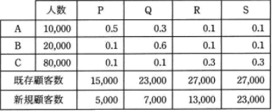

 |  | ア | 商品Aの購入者のうち、1,000人が新商品Qを購入すると予想している。
 |  | イ | 商品Bの購入者は、新商品P、Q、R、Sのどれかを購入すると予想している。
 |  | ウ | 新商品Pの購入見込者の5割は、商品Aの購入者であると予想している。 | https://www.fe-siken.com/bunya.php?m=19&s=2&no=3
 |  | エ | 新商品Sの新規顧客数は、商品Cの購入者のうち新商品Sを購入する人数より少ないと予想している。
 |  |  |  | エ
問3
 | 売手の視点であるマーケティングミックスの4Pに対応する、買手の視点である4Cの中で、図のaに当てはまるもの
 | はどれか。ここで、ア～エはa～dのいずれかに対応する。
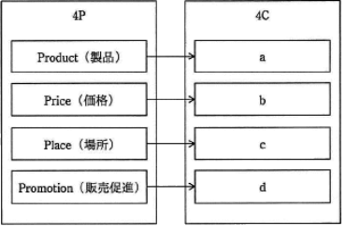

 |  | ア | Communication (顧客との対話)
 |  | イ | Convenience (顧客の利便性)
 |  | ウ | Cost (顧客の負担) | https://www.fe-siken.com/bunya.php?m=19&s=2&no=8
 |  | エ | Customer Value (顧客にとっての価値) | エ

問4
 | コトラーの競争戦略によると、業界でのシェアは高くないが、特定の製品・サービスに経営資源を集中することに
 | よって、収益を高め、独自の地位を獲得することを戦略目標とする企業はどれか。
 |  | ア | マーケットチャレンジャ | https://www.fe-siken.com/bunya.php?m=19&s=2&no=9
 |  | イ | マーケットニッチャ | イ
 |  | ウ | マーケットフォロワ
 |  | エ | マーケットリーダ

問5
 | ソーシャルメディアをビジネスにおいて活用している事例はどれか。
 |  | ア | 営業部門が発行部数の多い雑誌に商品記事を頻繁に掲載し、商品の認知度の向上を目指す。 | https://www.fe-siken.com/bunya.php?m=19&s=2&no=11
 |  | イ | 企業が自社製品の使用状況などの意見を共有する場をインターネット上に設けて、製品の改善につな
 |  |  | げる。 | イ
 |  | ウ | 企業が市場の変化に合わせた経営戦略をビジネス専門誌に掲載し、企業の信頼度向上を目指す。
 |  | エ | 企業の研究者が、国内では販売されていない最新の専門誌をネット通販で入手して、研究開発の
 |  |  | 推進につなげる。
問6
 | 競争上のポジションで、フォロワの基本戦略はどれか。
 |  | ア | シェア追撃などのリーダ攻撃に必要な差別化戦略 | https://www.fe-siken.com/bunya.php?m=19&s=2&no=22
 |  | イ | 市場チャンスに素早く対応する模倣戦略 | イ
 |  | ウ | 製品、市場の専門特化を図る特定化戦略
 |  | エ | 全市場をカバーし、最大シェアを確保する全方位戦略

問7
 | プロダクトライフサイクルにおける導入期を説明したものはどれか。
 |  | ア | 売上が急激に増加する時期である。市場が活性化し新規参入企業によって競争が激化してくる。
 |  | イ | 売上と利益が徐々に減少する時期である。追加投資を控えて市場から撤退することが検討される。
 |  | ウ | 需要の伸びが鈍化してくる時期である。製品の品質改良などによって、シェアの維持、利益の確保が行
 |  |  | われる。 | https://www.fe-siken.com/bunya.php?m=19&s=2&no=13
 |  | エ | 先進的な消費者に対し製品を販売する時期である。製品の認知度を高める戦略が採られる。 |  | エ

問8
 | プロダクトライフサイクルにおける成熟期の特徴はどれか。
 |  | ア | 市場が商品の価値を理解し始める。商品ラインもチャネルも拡大しなければならない。この時期は売上も
 |  |  | 伸びるが、投資も必要である。 | https://www.fe-siken.com/bunya.php?m=19&s=2&no=16
 |  | イ | 需要が大きくなり、製品の差別化や市場の細分化が明確になってくる。競争者間の競争も激化し、
 |  |  | 新品種の追加やコストダウンが重要となる。 | イ
 |  | ウ | 需要が減ってきて、撤退する企業も出てくる。この時期の強者になれるかどうかを判断し、代替市場への
 |  |  | 進出なども考える。
 |  | エ | 需要は部分的で、新規需要開拓が勝負である。特定ターゲットに対する信念に満ちた説得が必要で
 |  |  | ある。
問9
 | 企業経営におけるニッチ戦略はどれか。
 |  | ア | キャッシュフローの重視 | https://www.fe-siken.com/bunya.php?m=19&s=2&no=4
 |  | イ | 市場の特定化 | イ
 |  | ウ | 垂直統合
 |  | エ | リードタイムの短縮

問10
 | マーケティングミックスの説明はどれか。
 |  | ア | 顧客市場をある基準で細分化し、その中から最も競争優位に立てる市場を選定すること
 |  | イ | 市場の成長率と自社の相対的市場シェアの組合せから、各事業の位置づけを明確にし、それぞれの
 |  |  | 事業の今後の施策を検討すること | https://www.fe-siken.com/bunya.php?m=19&s=2&no=20
 |  | ウ | 製品戦略、価格戦略、チャネル戦略、プロモーション戦略などを適切に組み合わせて、自社製品を効果
 |  |  | 的に販売していくこと | ウ
 |  | エ | 導入期、成長期、成熟期、衰退期のそれぞれにおいて、市場や競合商品などとの関係を意識した、適
 |  |  | 切な施策を採っていくこと

【4週】経営戦略マネジメント
■経営戦略マネジメント
問1
 | バランススコアカードの内部ビジネスプロセスの視点における戦略目標と業績評価指標の例はどれか。
 |  | ア | 持続的成長が目標であるので受注残を指標とする。
 |  | イ | 主要顧客との継続的な関係構築が目標であるのでクレーム件数を指標とする。
 |  | ウ | 製品開発力の向上が目標であるので製品開発領域の研修受講時間を指標とする。 | https://www.fe-siken.com/bunya.php?m=19&s=3&no=1
 |  | エ | 製品の製造の生産性向上が目標であるので製造期間短縮日数を指標とする。 | エ

問2
 | サイトアクセス者の総人数に対して最終成果である商品やサービスの購入に至る人数の割合を
 | 高める目的でショッピングサイトの画面デザインを見直すことにした。効果を測るために
 | 見直し前後で比較すべき効果を直接示す値はどれか。
 |  | ア | ROAS(Return On Advertising Spend) | https://www.fe-siken.com/bunya.php?m=19&s=3&no=2
 |  | イ | コンバージョン率 | イ
 |  | ウ | バナー広告のクリック率
 |  | エ | ページビュー

問3
 | 表は、投資目的に応じて、投資分類とKPIを整理したものである。投資目的のcに当てはまるものは
 | どれか。ここで、ア～エはa～dのいずれかに入る
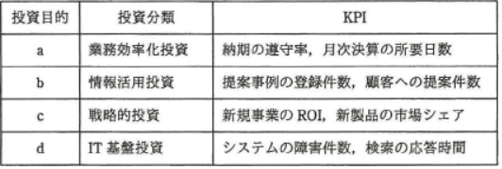

 |  | ア | 作業プロセスの改善、作業品質の向上
 |  | イ | システム維持管理コストの削減、システム性能の向上
 |  | ウ | ナレッジの可視化、ナレッジの共有 | https://www.fe-siken.com/bunya.php?m=19&s=3&no=4
 |  | エ | ビジネスの創出、競争優位の確立 | エ

問4
 | ITベンダにおけるソリューションビジネスの推進で用いるバランススコアカードの、学習と成長のKPIの
 | 目標例はどれか。ここで、ソリューションとは"顧客の経営課題の達成に向けて、情報技術と専門家に
 | よるプロフェッショナルサービスを通して支援すること"とする。
 |  | ア | サービスを提供した顧客に対して満足度調査を行い、満足度を5段階評価で平均
 |  |  | 3.5以上とする。
 |  | イ | 再利用環境の整備によってソリューション事例の登録などを増やし、顧客提案数を前年度の
 |  |  | 1.5倍とする。 | https://www.fe-siken.com/bunya.php?m=19&s=3&no=5
 |  | ウ | 情報戦略のコンサルティングサービスに重点を置くために、社内要員30名をITの | ウ
 |  |  | プロフェッショナルとして育成する。
 |  | エ | 情報戦略立案やシステム企画立案に対するコンサルティングの受注金額を、全体の15%
 |  |  | 以上とする。

問5
 | バランススコアカードで使われる戦略マップの説明はどれか。
 |  | ア | 切り口となる二つの要素をX軸、Y軸として、市場における自社又は自社製品のポジションを
 |  |  | 表現したもの | https://www.fe-siken.com/bunya.php?m=19&s=3&no=6
 |  | イ | 財務、顧客、内部ビジネスプロセス、学習と成長の四つの視点ごとの課題、施策、目標の間の
 |  |  | 因果関係を表現したもの | イ
 |  | ウ | 市場の魅力度、自社の優位性の二つの軸から成る四つのセルに自社の製品や事業を分類
 |  |  | して表現したもの
 |  | エ | どのような顧客層に対して、どのような経営資源を使用し、どのような製品・サービスを提供する
 |  |  | のかを表現したもの

問6
 | バランススコアカードの顧客の視点における戦略目標と業績評価指標の例はどれか。
 |  | ア | 持続的成長が目標であるので、受注残を指標とする。 | https://www.fe-siken.com/bunya.php?m=19&s=3&no=7
 |  | イ | 主要顧客との継続的な関係構築が目標であるので、クレーム件数を指標とする。 | イ
 |  | ウ | 製品開発力の向上が目標であるので、製品開発領域の研修受講時間を指標とする。
 |  | エ | 製品の納期遵守が目標であるので、製造期間短縮日数を指標とする。

問7
 | バランススコアカードの四つの視点とは、財務、学習と成長、内部ビジネスプロセスと、もう一つはどれか。
 |  | ア | ガバナンス
 |  | イ | 顧客 | イ
 |  | ウ | 自社の強み | https://www.fe-siken.com/bunya.php?m=19&s=3&no=8
 |  | エ | 遵法

【5週】民生・産業機器
■民生・産業機器
問1
 | RFIDを利用したものはどれか。 |  |  | https://www.fe-siken.com/bunya.php?m=21&s=4&no=13
 |  | ア | ICタグ | ア
 |  | イ | 磁気カード
 |  | ウ | バーコード
 |  | エ | メモリカード

問2
 | ICタグ(RFID)の特徴はどれか。
 |  | ア | GPSを利用し、位置情報を表示する。
 |  | イ | 大量の情報を扱うので、情報の記憶には外部記憶装置を使用する。
 |  | ウ | プラスチック製のカードに埋め込み、専用の読取り装置に挿入して利用する。 | https://www.fe-siken.com/bunya.php?m=21&s=4&no=15
 |  | エ | 汚れに強く、梱包の外からも記録された情報を読むことができる。 | エ

問3
 | RFIDを説明したものはどれか。
 |  | ア | ICカードや携帯電話に保存される貨幣的価値による決済手段のことで、POSレジスタなどで用いられている。 | https://www.fe-siken.com/bunya.php?m=21&s=4&no=9
 |  | イ | 極小の集積回路にアンテナを組み合わせたもので電子荷札に利用され、無線自動認識技術によって対象の識別や位置確認などができる。 |  | イ
 |  | ウ | 縦横のマトリックスに白黒の格子状のパターンで情報を表し、情報量が多く数字だけでなく英字や漢字データも格納できる。
 |  | エ | 人間の身体的特徴としての生体情報を、個人の識別・認証に利用する技術で、指紋認証、静脈認証などがある。

問4
 | 車載機器の性能の向上に関する記述のうち、ディープラーニングを用いているものはどれか。
 |  | ア | 車の壁への衝突を加速度センサが検知し、エアバッグを膨らませて搭乗者をけがから守った。 | https://www.fe-siken.com/bunya.php?m=21&s=4&no=5
 |  | イ | システムが大量の画像を取得し処理することによって、歩行者と車をより確実に見分けることができるようになった。 | イ
 |  | ウ | 自動でアイドリングストップする装置を搭載することによって、運転経験が豊富な運転者が運転する場合よりも燃費を向上させた。
 |  | エ | ナビゲーションシステムが、携帯電話回線を通してソフトウェアのアップデートを行い、地図を更新した。

問5
 | 組込みシステムの用途として，適切でないものはどれか。
 |  | ア | FA機器又は医療機器を制御するシステム
 |  | イ | 音響、映像機器を制御するシステム
 |  | ウ | 銀行のATM端末システム | https://www.fe-siken.com/bunya.php?m=21&s=4&no=14
 |  | エ | 列車の座席予約を管理するホストシステム | エ

問6
 | ワンチップマイコンの内蔵メモリとしてフラッシュメモリが採用されている理由として、適切なものはどれか。
 |  | ア | ソフトウェアのコードサイズを小さくできる。 | https://www.fe-siken.com/bunya.php?m=21&s=4&no=10
 |  | イ | マイコン出荷後もソフトウェアの書換えが可能である。 | イ
 |  | ウ | マイコンの処理性能が向上する。
 |  | エ | マスク ROM よりも信頼性が向上する。

問7
 | 携帯電話端末の機能の一つであるテザリングの説明として，適切なものはどれか。
 |  | ア | 携帯電話端末に、異なる通信事業者のSIMカードを挿して使用すること | https://www.fe-siken.com/bunya.php?m=21&s=4&no=7
 |  | イ | 携帯電話端末をモデム又はアクセスポイントのように用いて、PC、ゲーム機などから、インターネットなどを利用したデータ通信をすること |  | イ
 |  | ウ | 契約している通信事業者のサービスエリア外でも、他の事業者のサービスによって携帯電話端末を使用すること
 |  | エ | 通信事業者に申し込むことによって、青少年に有害なサイトなどを携帯電話端末に表示しないようにすること

問8
 | HEMSの説明として、適切なものはどれか。
 |  | ア | 太陽光発電システム及び家庭用燃料電池が発電した電気を、家庭などで利用できるように変換するシステム
 |  | イ | 廃棄物の減量及び資源の有効利用推進のために、一般家庭及び事務所から排出された家電製品の有用な部分をリサイクルするシステム
 |  | ウ | ヒートポンプを利用して、より少ないエネルギーで大きな熱量を発生させる電気給湯システム | https://www.fe-siken.com/bunya.php?m=21&s=4&no=4
 |  | エ | 複数の家電製品をネットワークでつなぎ、電力の可視化及び電力消費の最適制御を行うシステム | エ

問9
 | ディジタルサイネージの説明として、適切なものはどれか。
 |  | ア | 情報技術を利用する機会又は能力によって、地域間又は個人間に生じる経済的又は社会的な格差
 |  | イ | 情報の正当性を保証するために使用される電子的な署名 | https://www.fe-siken.com/bunya.php?m=21&s=4&no=2
 |  | ウ | ディスプレイに映像、文字などの情報を表示する電子看板 | ウ
 |  | エ | 不正利用を防止するためにデータに識別情報を埋め込む技術

問10
 | IoTの構成要素に関する記述として、適切なものはどれか。
 |  | ア | アナログ式の機器を除く、ディジタル式の機器が対象となる。 | https://www.fe-siken.com/bunya.php?m=21&s=5&no=1
 |  | イ | インターネット又は閉域網に接続できる全てのものが対象となる。 | イ
 |  | ウ | 自律的にデータを収集してデータ分析を行う機器だけが対象となる。
 |  | エ | 人や生物を除く、形のある全てのものが対象となる。

問11
 | IoT(Internet of Things)の実用例として、適切でないものはどれか。 |  |  | https://www.fe-siken.com/bunya.php?m=21&s=5&no=2
 |  | ア | インターネットにおけるセキュリティの問題を回避する目的で、サーバに接続せず、単独でファイルの管理、演算処理、印刷処理などの作業を行う
 |  |  | コンピュータ | ア
 |  | イ | 大型の機械などにセンサと通信機能を内蔵して、稼働状況、故障箇所、交換が必要な部品などを、製造元がインターネットを介してリアルタイムに
 |  |  | 把握できるシステム
 |  | ウ | 検針員に代わって、電力会社と通信して電力使用量を送信する電力メータ
 |  | エ | 自動車同士及び自動車と路側機が通信することによって、自動車の位置情報をリアルタイムに収集して、渋滞情報を配信するシステム

問12
 | 工場の機器メンテナンス業務においてIoTを活用した場合の基本要素とデバイス・サービスの例を整理した。ア～エがa～dのいずれかに該当するとき、aに
 | 該当するものはどれか。
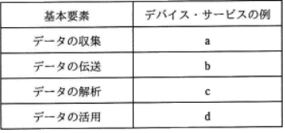

 |  | ア | 異常値判定ツール | https://www.fe-siken.com/bunya.php?m=21&s=5&no=3
 |  | イ | 機器の温度センサ | イ
 |  | ウ | 工場内無線通信
 |  | エ | 作業指示用ディスプレイ
問13
 | IoT(Internet of Things)を説明したものはどれか。
 |  | ア | インターネットとの接続を前提として設計されているデータセンタのことであり、サーバ運用に支障を来さないように、通信回線の品質管理、サーバの
 |  |  | メンテナンス、空調設備、瞬断や停電に対応した電源対策などが施されている。
 |  | イ | インターネットを通して行う電子商取引の一つの形態であり、出品者がWebサイト上に、商品の名称、写真、最低価格などの情報を掲載し、期限内
 |  |  | に最高額を提示した入札者が商品を落札する、代表的な CtoC 取引である。
 |  | ウ | 広告主のWebサイトへのリンクを設定した画像を広告媒体となるWebサイトに掲載するバナ一広告や、広告主のWebサイトの宣伝をメールマガジン
 |  |  | に掲載するメール広告など、インターネットを使った広告のことである。 | https://www.fe-siken.com/bunya.php?m=21&s=5&no=4
 |  | エ | コンピュータなどの情報通信機器だけでなく様々なものに通信機能をもたせ、インターネットに接続することによって自動認識や遠隔計測を可能にし、
 |  |  | 大量のデータを収集・分析して高度な判断サービスや自動制御を実現することである。 | エ

【6週】経営・組織論
■経営・組織論
問1
 | CIOの説明はどれか。 |  |  | https://www.fe-siken.com/bunya.php?m=22&s=1&no=20
 |  | ア | 情報管理、情報システムの統括を含む戦略立案と執行を任務として設置した役員 | ア
 |  | イ | 投資意思決定、資金調達、経理、財務報告を任務として設置した役員
 |  | ウ | 複数のプロジェクトを一元的にマネジメントすることを任務として設置した組織
 |  | エ | 要求されたシステム変更を承認又は却下することを任務として設置した組織

問2
 | CIOが果たすべき主要な役割はどれか。 |  |  | https://www.fe-siken.com/bunya.php?m=22&s=1&no=6
 |  | ア | 情報化戦略を立案するに当たって、経営戦略を支援するために、企業全体の情報資源への投資効果を最適化するプランを策定する。 | ア
 |  | イ | 情報システム開発・運用に関する状況を把握して、全社情報システムが最適に機能するように具体的に改善点を指示する。
 |  | ウ | 情報システムが企業活動に対して健全に機能しているかどうかを監査することによって、情報システム部門にアドバイスを与える。
 |  | エ | 全社情報システムの最適な運営が行えるように、情報システムに関する問合せやトラブルに関する情報システム部門から報告を受け、担当部門に
 |  |  | 具体的指示を与える。

問3
 | CIOが経営から求められる役割はどれか。
 |  | ア | 企業経営のための財務戦略の立案と遂行
 |  | イ | 企業の研究開発方針の立案と実施
 |  | ウ | 企業の法令遵守の体制の構築と運用 | https://www.fe-siken.com/bunya.php?m=22&s=1&no=12
 |  | エ | ビジネス価値を最大化させるITサービス活用の促進 | エ

問4
 | CIOの果たすべき役割はどれか。
 |  | ア | 各部門の代表として、自部門のシステム化案を情報システム部門へ提示する。
 |  | イ | 情報技術に関する調査、利用研究、関連部門への教育などを実施する。 | https://www.fe-siken.com/bunya.php?m=22&s=1&no=24
 |  | ウ | 全社的観点から情報化戦略を立案し、経営戦略との整合性の確認や評価を行う。 | ウ
 |  | エ | 豊富な業務経験、情報技術の知識、リーダシップをもち、プロジェクトの運営を管理する。

問5
 | BCPの説明はどれか。
 |  | ア | 企業の戦略を実現するために、財務、顧客、内部ビジネスプロセス、学習と成長の視点から戦略を検討したもの
 |  | イ | 企業の目標を達成するために業務内容や業務の流れを可視化し、一定のサイクルをもって継続的に業務プロセスを改善するもの
 |  | ウ | 業務効率の向上、業務コストの削減を目的に、業務プロセスを対象としてアウトソースを実施するもの | https://www.fe-siken.com/bunya.php?m=22&s=1&no=19
 |  | エ | 事業中断の原因とリスクを想定し、未然に回避又は被害を受けても速やかに回復できるように方針や行動手順を規定したもの | エ

問6
 | マトリックス組織を説明したものはどれか
 |  | ア | 業務遂行に必要な機能と利益責任を、製品別、顧客別又は地域別にもつことによって、自己完結的な経営活動が展開できる組織である。
 |  | イ | 構成員が、自己の専門とする職能部門と特定の事業を遂行する部門の両方に所属する組織である。
 |  | ウ | 購買・生産・販売・財務など、仕事の専門性によって機能分化された部門をもつ組織である。 | https://www.fe-siken.com/bunya.php?m=22&s=1&no=9
 |  | エ | 特定の課題の下に各部門から専門家を集めて編成し、期間と目標を定めて活動する一時的かつ柔軟な組織である。 | イ

問7
 | プロジェクト組織を説明したものはどれか。
 |  | ア | 構成員が、自己の専門とする職能部門と特定の事業を遂行する部門の両方に所属する組織である。
 |  | イ | 購買・生産・販売・財務などの仕事の性質によって、部門を編成した組織である。 | https://www.fe-siken.com/bunya.php?m=22&s=1&no=25
 |  | ウ | 特定の課題のもとに各部門から専門家を集めて編成し、期間と目標を定めて活動する一時的かつ柔軟な組織である。 | ウ
 |  | エ | 利益責任と業務遂行に必要な職能を、製品別、顧客別又は地域別にもつことによって、自己完結的な経営活動が展開できる組織である。

問8
 | 特徴(1)～(4)をもつ組織形態はどれか。
 | (1)戦略的目標を達成するために、必要な専門家を各部門から集めて編成する。
 | (2)環境の変化に適応する戦略的組織であり、職能部門などから独立している。
 | (3)所期の目的を達成すれば解散する流動性をもつ。
 | (4)タスクフォースは、この組織形態に属す。
 |  | ア | 事業部制組織 | https://www.fe-siken.com/bunya.php?m=22&s=1&no=16
 |  | イ | プロジェクト組織 | イ
 |  | ウ | マトリックス組織
 |  | エ | ラインアンドスタッフ組織

問9
 | 図のような構造をもつ企業組織はどれか。

 |  | ア | 事業部制組織 | https://www.fe-siken.com/bunya.php?m=22&s=1&no=21
 |  | イ | 職能別組織 | イ
 |  | ウ | プロジェクト組織
 |  | エ | マトリックス組織

問10
 | 企業経営の透明性を確保するために、企業は誰のために経営を行っているか、トップマネジメントの構造はどうなっているか、組織内部に自浄能力をもって
 | いるかなどの視点で、企業活動を監督・監視する仕組みはどれか。
 |  | ア | コアコンピタンス
 |  | イ | コーポレートアイデンティティ | https://www.fe-siken.com/bunya.php?m=22&s=1&no=10
 |  | ウ | コーポレートガバナンス | ウ
 |  | エ | ステークホルダアナリシス

問11
 | 図は、製品Aの構成部品を示し、括弧内の数字は上位の製品・部品1個当たりの所要数量である。この製品Aを10個生産する場合、部品Cの発注数
 | 量は何個になるか。ここで、現在の部品Cの在庫は5個である。
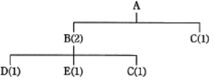

 |  | ア | 15
 |  | イ | 20 | https://www.fe-siken.com/bunya.php?m=22&s=2&no=17
 |  | ウ | 25 | ウ
 |  | エ | 30

【6週】OR
■OR(Operations Research)
問1
 | 発注方式に関する記述のうち、適切なものはどれか。
 |  | ア | 単価が高く、調達期間が長い商品は、定期発注方式より定量発注方式の方が適している。 | https://www.fe-siken.com/bunya.php?m=22&s=2&no=93
 |  | イ | 定期発注方式は、多くの商品を同時に発注でき、在庫量の減少を図ることもできる。 | イ
 |  | ウ | 定量発注方式では、毎回需要予測を行って発注量を決める。
 |  | エ | 二棚法を用いて発注を行うと、発注事務作業が容易にでき、需要の変化に的確に対応できる。

問2
 | 図は、定量発注方式の在庫モデルを表している。発注 a の直後に資材使用量の予測が変わって、納品 a の直前の時点における在庫量予測が安全在
 | 庫量Sから①で示される X になるとき、発注 a 時点での発注量 E に対する適切な変更はどれか。ここで、発注直後の発注量の変更は可能であり、納品
 | 直後の在庫量は最大在庫量を超えないものとする。
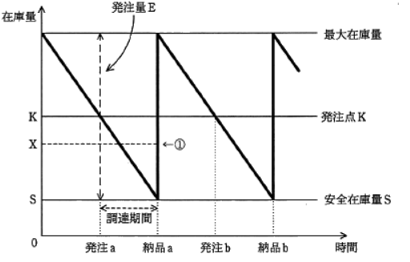

 |  | ア | E＋S－Xを追加発注する。
 |  | イ | K＋S－Xを追加発注する。
 |  | ウ | K－Xの発注取消を行う。 | https://www.fe-siken.com/bunya.php?m=22&s=2&no=19
 |  | エ | X－Sの発注取消を行う。 | エ

問3
 | 図中の矢印に記した数値は、各区間の運賃を表す。出発地から目的地までの経路のうち、最も安い総運賃は幾らか。

 |  | ア | 19 | https://www.fe-siken.com/bunya.php?m=22&s=2&no=78
 |  | イ | 20 | イ
 |  | ウ | 21
 |  | エ | 23

問4
 | A社とB社がそれぞれ2種類の戦略を採る場合の市場シェアが表のように予想されるとき、ナッシュ均衡、すなわち互いの戦略が相手の戦略に対して最適に
 | なっている組合せはどれか。ここで、表の各欄において、左側の数値がA社のシェア、右側の数値がB社のシェアとする。
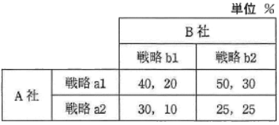

 |  | ア | A社が戦略a1、B社が戦略b1を採る組合せ | https://www.fe-siken.com/bunya.php?m=22&s=2&no=25
 |  | イ | A社が戦略a1、B社が戦略b2を採る組合せ | イ
 |  | ウ | A社が戦略a2、B社が戦略b1を採る組合せ
 |  | エ | A社が戦略a2、B社が戦略b2を採る組合せ

問5
 | 構成表の製品Aを300個出荷しようとするとき、部品bの正味所要量は何個か。ここで、A、a、b、c の在庫量は在庫表のとおりとする。また、ほかの仕掛残
 | 、注文残、引当残などはないものとする。

 |  | ア | 200 | https://www.fe-siken.com/bunya.php?m=22&s=2&no=53
 |  | イ | 600 | イ
 |  | ウ | 900
 |  | エ | 1500
問6
 | “1次式で表現される制約条件の下にある資源を、どのように配分したら最大の効果が得られるか”という問題を解く手法はどれか。
 |  | ア | 因子分析法
 |  | イ | 回帰分析法
 |  | ウ | 実験計画法 | https://www.fe-siken.com/bunya.php?m=22&s=2&no=105
 |  | エ | 線形計画法 | エ

問7
 | T商店では毎日KとLという菓子を作り、これを組み合わせて箱詰めした商品MとNを販売している。箱詰めの組合せと1商品当たりの利益は表に示すとおり
 | である。Kの1日の最大製造能力は360個であり、Lの1日の最大製造能力は240個である。すべての商品を売ったときの1日の販売利益を最大にする
 | ように、商品MとNを作ったときの利益は何円か。

 |  | ア | 24000
 |  | イ | 36000 | https://www.fe-siken.com/bunya.php?m=22&s=2&no=99
 |  | ウ | 40000 | ウ
 |  | エ | 48000

問8
 | 工場Xでは、ある原料から3種類の製品A、B及びCを生産している。各製品の単位量当たりの製造時間と原料所要量及び利益額は表に示すとおりである。
 | この工場の月間合計製造時間は最大240時間であり、投入可能な原料は月間150kgである。このとき、製品A、B及びCをそれぞれどれだけ作ると最も
 | 高い利益が得られるかを知りたい。この問題を解くのに適切な手法はどれか。

 |  | ア | 移動平均法
 |  | イ | 最小二乗法 | https://www.fe-siken.com/bunya.php?m=22&s=2&no=102
 |  | ウ | 線形計画法 | ウ
 |  | エ | 定量発注法

問9
 | 製品M、Nを、機械P、Qによる2工程で生産している。表は、各製品を1単位生産するために要する各機械の所要時間、及び各製品の1単位当たりの販売
 | 利益を示す。機械P、Qの月間稼働可能時間はいずれも 200 時間である。販売利益が最大となるように製品M、Nを生産し、すべてを販売したときの
 | 販売利益は何万円か。ここで、製品M、Nともに生産工程の順番に制約はなく、どちらの機械を先に使用しても製品は生産できるものとする。

 |  | ア | 110
 |  | イ | 120 | https://www.fe-siken.com/bunya.php?m=22&s=2&no=62
 |  | ウ | 135 | ウ
 |  | エ | 140

問10
 | いずれも時価100円の株式A～Dのうち、一つの株式に投資したい。経済の成長を高、中、低の三つに区分したときのそれぞれの株式の予想値上がり幅は、
 | 表のとおりである。マクシミン原理に従うとき、どの株式に投資することになるか。
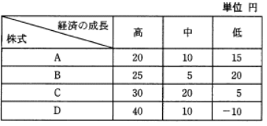

 |  |  |  | https://www.fe-siken.com/bunya.php?m=22&s=2&no=65
 |  | ア | A | ア
 |  | イ | B
 |  | ウ | C
 |  | エ | D

【6週】QC七つ道具
■品質管理とQC七つ道具
問1
 | ヒストグラムを説明したものはどれか。
 |  | ア | 原因と結果の関連を魚の骨のような形態に整理して体系的にまとめ、結果に対してどのような原因が関連しているかを明確にする。
 |  | イ | 時系列的に発生するデータのばらつきを折れ線グラフで表し、管理限界線を利用して客観的に管理する。 | https://www.fe-siken.com/bunya.php?m=22&s=2&no=47
 |  | ウ | 収集したデータを幾つかの区間に分類し、各区間に属するデータの個数を棒グラフとして描き、ばらつきをとらえる。 | ウ
 |  | エ | データを幾つかの項目に分類し、出現頻度の大きさの順に棒グラフとして並べ、累積和を折れ線グラフで描き、問題点を絞り込む。

問2
 | 管理図を説明したものはどれか。
 |  | ア | 原因と結果の関連を魚の骨のような形状として体系的にまとめ、結果に対してどのような原因が関連しているかを明確にする。
 |  | イ | 時系列的に発生するデータのばらつきを折れ線グラフで表し、上限と下限を設定して異常の発見に用いる。 | イ
 |  | ウ | 収集したデータを幾つかの区間に分類し、各区間に属するデータの個数を棒グラフとして描き、品質のばらつきをとらえる。 | https://www.fe-siken.com/bunya.php?m=22&s=2&no=81
 |  | エ | データを幾つかの項目に分類し、横軸方向に大きい順に棒グラフとして並べ、累積値を折れ線グラフで描き、主要な問題点を把握する。

問3
 | パレート図を説明したものはどれか。
 |  | ア | 2変数を縦軸と横軸にとり、測定された値を打点し作図して、相関関係を見る。 | https://www.fe-siken.com/bunya.php?m=22&s=2&no=75
 |  | イ | 管理項目を出現頻度の大きい順に並べた棒グラフとその累積和の折れ線グラフを作成し、管理上の重要項目を選択する。 | イ
 |  | ウ | 作業別に作業内容と実施期間を棒状に図示し、作業の予定や実績を示す。
 |  | エ | 複数項目の基準値に対する比率をプロットし、各点を線で結んだ形状によって、全体のバランスを比較する。

問4
 | 図は、製品の製造上のある要因の値xと品質特性の値yとの関係をプロットしたものである。この図から読み取れることはどれか。
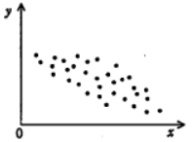

 |  | ア | xからyを推定するためには、2次回帰係数の計算が必要である。
 |  | イ | xからyを推定するための回帰式は、yからxを推定する回帰式と同じである。
 |  | ウ | xとyの相関係数は正である。 | https://www.fe-siken.com/bunya.php?m=22&s=2&no=31
 |  | エ | xとyの相関係数は負である。 | エ

問5
 | 図は特性要因図の一部を表したものである。a，bの関係はどれか。
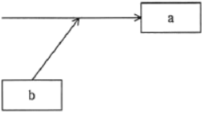

 |  | ア | bはaの原因である。 | ア
 |  | イ | bはaの手段である。 | https://www.fe-siken.com/bunya.php?m=22&s=2&no=33
 |  | ウ | bはaの属性である。
 |  | エ | bはaの目的である。

問6
 | ABC分析手法の説明はどれか。
 |  | ア | 地域を格子状の複数の区画に分け、様々なデータ(人口、購買力など)に基づいて、より細かに地域分析をする。
 |  | イ | 何回も同じパネリスト(回答者)に反復調査する。そのデータで地域の傾向や購入層の変化を把握する。
 |  | ウ | 販売金額、粗利益金額などが高い商品から順番に並べ、その累計比率によって商品を幾つかの階層に分け、高い階層に属する商品の販売
 |  |  | 量の拡大を図る。 | ウ
 |  | エ | 複数の調査データを要因ごとに区分し、集計することによって、関連販売力の分析や同一商品の購入状況などを分析する。 | https://www.fe-siken.com/bunya.php?m=22&s=2&no=8

問7
 | ある工場では、これまでに発生した不良品について、発生要因ごとの件数を記録している。この記録に基づいて、不良品発生の上位を占める要因と
 | 件数の累積割合を表したパレート図はどれか。

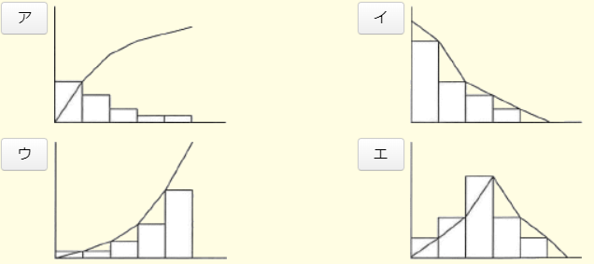

 |  |  |  | https://www.fe-siken.com/bunya.php?m=22&s=2&no=20
 |  |  |  | ア

問8
 | ABC分析を適用する事例はどれか。
 |  | ア | 顧客が買物をしたときの購入商品の組合せを把握したい。
 |  | イ | 商品ごとの販売金額や粗利益額から、売れ筋商品を把握したい。 | イ
 |  | ウ | 商品の品切れを起こさないように、きめ細かな販売見込数量を把握したい。 | https://www.fe-siken.com/bunya.php?m=22&s=2&no=44
 |  | エ | 地域ごとのオピニオンリーダにアンケート調査を行い、市場ニーズを把握したい。

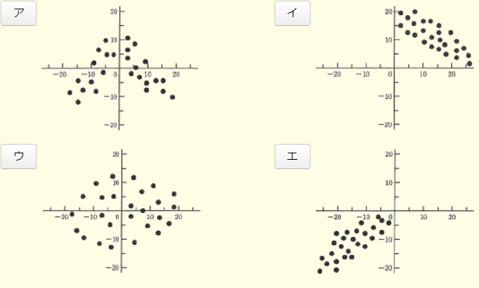
問9
 | 散布図のうち、"負の相関"を示すものはどれか。
 |  |  |  | https://www.fe-siken.com/bunya.php?m=22&s=2&no=37
 |  |  |  | イ

問10
 | プログラムのステップ数が多くなるほどステップ当たりのエラー数も多くなる傾向があるように見受けられたので、データを採って調べた。これを分析するのに
 | 最も適した図はどれか。
 |  | ア | 系統図 | https://www.fe-siken.com/bunya.php?m=22&s=2&no=60
 |  | イ | 散布図 | イ
 |  | ウ | 特性要因図
 |  | エ | パレート図

【6週】会計・財務
■会計・財務
問１
 | 貸借対照表を説明したものはどれか。
 |  | ア | 一定期間における、現金・預金の収入・支出を示したもの
 |  | イ | 一定期間における、資金の調達と運用を示したもの
 |  | ウ | 会計期間に属するすべての収益と費用を記載し、算出した利益を示したもの | https://www.fe-siken.com/bunya.php?m=22&s=3&no=36
 |  | エ | 会計期間の期末日時点での財政状態を示したもの | エ
問２
 | キャッシュフロー計算書において、営業活動によるキャッシュフローに該当するものはどれか。
 |  | ア | 株式の発行による収入 | https://www.fe-siken.com/bunya.php?m=22&s=3&no=8
 |  | イ | 商品の仕入れによる支出 | イ
 |  | ウ | 短期借入金の返済による支出
 |  | エ | 有形固定資産の売却による収入
問３
 | キャッシュフローを改善する行為はどれか。
 |  | ア | 受取手形の期日を長くして受け取る。 | https://www.fe-siken.com/bunya.php?m=22&s=3&no=11
 |  | イ | 売掛金を回収するまでの期間を短くする。 | イ
 |  | ウ | 買掛金を支払うまでの期間を短くする。
 |  | エ | 支払手形の期日を短くして支払う。
問４
 | 図の損益計算書における経常利益は何百万円か。ここで、枠内の数値は明示していない。
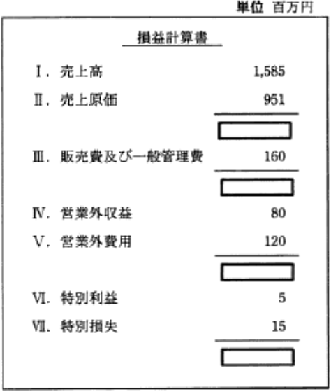

 |  | ア | 424
 |  | イ | 434 | イ
 |  | ウ | 474 | https://www.fe-siken.com/bunya.php?m=22&s=3&no=18
 |  | エ | 634
問５
 | 営業損益の計算式はどれか。
 |  | ア | 売上高－売上原価
 |  | イ | 売上高－売上原価－販売費及び一般管理費 | イ
 |  | ウ | 売上高－売上原価－販売費及び一般管理費＋営業外損益 | https://www.fe-siken.com/bunya.php?m=22&s=3&no=32
 |  | エ | 売上高－売上原価－販売費及び一般管理費＋営業外損益＋特別損益
問６
 | 図は二つの会社の損益分岐点を示したものである。A社とB社の損益分析に関する記述のうち、適切なものはどれか。
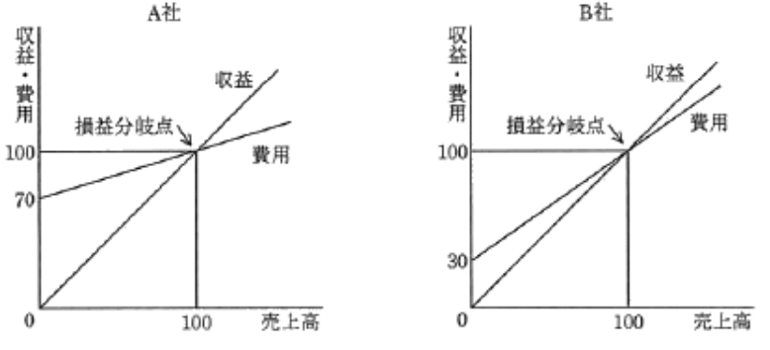

 |  |  |  | https://www.fe-siken.com/bunya.php?m=22&s=3&no=19
 |  |  |  | イ
 |  | ア | A社、B社ともに損益分岐点を超えた等しい売上高のとき、固定費の少ないB社の方がA社よりも利益が大きい。
 |  | イ | A社はB社より変動費率が小さいので、損益分岐点を超えた等しい売上高のとき、B社に比べて利益が大きい。
 |  | ウ | 両社の損益分岐点は等しいので、等しい利益を生み出すために必要な売上高は両社とも等しい。
 |  | エ | 両社は損益分岐点が等しく、固定費も等しいので、売上高が等しければ、損益も等しい。
問７
 | 損益分岐点の特性を説明したものはどれか。
 |  | ア | 固定費が変わらないとき、変動費率が低くなると損益分岐点は高くなる。
 |  | イ | 固定費が変わらないとき、変動費率の変化と損益分岐点の変化は正比例する。 | https://www.fe-siken.com/bunya.php?m=22&s=3&no=25
 |  | ウ | 損益分岐点での売上高は、固定費と変動費の和に等しい。 | ウ
 |  | エ | 変動費率が変わらないとき、固定費が小さくなると損益分岐点は高くなる。
問８
 | 部品の受払記録が表のように示される場合、先入先出法を採用したときの4月10日の払出単価は何円か。

 |  | ア | 100 | https://www.fe-siken.com/bunya.php?m=22&s=3&no=27
 |  | イ | 110 | イ
 |  | ウ | 115
 |  | エ | 118

問９
 | 売上高が100百万円のとき、変動費が60百万円、固定費が30百万円掛かる。変動費率、固定費は変わらないもの
 | として、目標利益18百万円を達成するのに必要な売上高は何百万円か。
 |  | ア | 108 | https://www.fe-siken.com/bunya.php?m=22&s=3&no=21
 |  | イ | 120 | イ
 |  | ウ | 156
 |  | エ | 180
問１0
 | ROEを説明したものはどれか。
 |  | ア | 企業が保有する総資産に対する収益性を示す指標
 |  | イ | 自己資本と総資本の比率から、財務体質の健全性を示す指標
 |  | ウ | 自己資本と他人資本の有効活用の度合いを計る指標 | https://www.fe-siken.com/bunya.php?m=22&s=3&no=34
 |  | エ | 自己資本に対する収益性を示す指標 | エ

【7週】IE
■IE( Industrial Engineering )
問１
 | ワークサンプリング法の説明として、適切なものはどれか。
 |  | ア | 1サイクルの作業時間が短い場合や観測前に作業を分割できる場合に、その作業時間をストップウォッチで測定する。
 |  | イ | ある時点での観測対象が、作業内容のどの状態にあったかという瞬間観測を何回か行い、観察記録の回数の割合から、各作業
 |  |  | 時間がどのくらいであるかを推定する。 | イ
 |  | ウ | 観測対象の作業内容を基本動作にまで分解・分析し、作業条件ごとに設定した基本動作の標準時間から作業時間を割り出す。 | https://www.fe-siken.com/bunya.php?m=22&s=2&no=103
 |  | エ | 職長や班長などが経験的判断によって作業時間を求める。
問２
 | ワークサンプリング法はどれか。
 |  | ア | 観測回数・観測時刻を設定し、実地観測による観測点数の比率などから、統計的理論に基づいて作業時間を見積もる。 |  | ア
 |  | イ | 作業動作を基本動作にまで分解して、基本動作の時間標準テーブルから、構成される基本動作の時間を合計して作業時間を求める。 | https://www.fe-siken.com/bunya.php?m=22&s=2&no=63
 |  | ウ | 実際の作業動作そのものをストップウォッチで数回反復測定して、作業時間を調査する。
 |  | エ | ベテランの実務担当者にアンケート調査票を記入してもらい、集計して作業時間を算出する。
問３
 | クラスタ分析の結果を表す図はどれか。
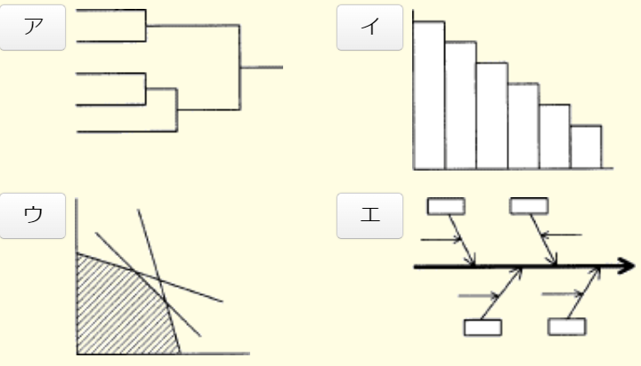

 |  |  |  | ア
 |  |  |  | https://www.fe-siken.com/bunya.php?m=22&s=2&no=85

問４
 | レーダチャートを説明したものはどれか。
 |  | ア | 原因と結果の関連を魚の骨のような形状として体系的にまとめ、結果に対してどのような原因が関連しているかを明確にする。
 |  | イ | 作業別に実施期間の予定と実績を棒状に図示し、作業の進捗状況を表す。
 |  | ウ | 複数の項目に対応する放射状の各軸上に、基準値に対する度合いをプロットし、各点を結んで全体のバランスを比較する。 |  | ウ
 |  | エ | 棒グラフと折れ線グラフを組み合わせて全体に占める各項目の累計比率を図示し、管理上の重要項目を示す。 | https://www.fe-siken.com/bunya.php?m=22&s=2&no=90

問５
 | マネジメントサイエンス手法の使い方のうち、適切なものはどれか。
 |  | ア | 機械の信頼性分析を行うために、PERTを用いた。
 |  | イ | 財務分析を行うために、待ち行列モデルを用いた。
 |  | ウ | 市場における製品の売上を予測するために、時系列分析の方法を用いた。 | ウ
 |  | エ | 製品の品質管理のために、シンプレックス法を用いた。 | https://www.fe-siken.com/bunya.php?m=22&s=2&no=97
問６
 | 他の技法では答えが得られにくい、未来予測のような問題に多く用いられ、(1)～(3)の手順に従って行われる予測技法はどれか。
 | (1)複数の専門家を回答者として選定する。
 | (2)質問に対する回答結果を集約してフィードバックし、再度質問を行う。
 | (3)回答結果を統計的に処理し、分布とともに回答結果を示す。
 |  | ア | クロスセクション法
 |  | イ | シナリオライティング法
 |  | ウ | 親和図法 | https://www.fe-siken.com/bunya.php?m=22&s=2&no=28
 |  | エ | デルファイ法 | エ

問７
 | 会議におけるファシリテータの役割として、適切なものはどれか。
 |  | ア | 技術面や法律面など、自らが専門とする特定の領域の議論に対してだけ、助言を行う。
 |  | イ | 議長となり、経営層の意向に合致した結論を導き出すように議論をコントロールする。 | https://www.fe-siken.com/bunya.php?m=22&s=2&no=13
 |  | ウ | 中立公平な立場から、会議の参加者に発言を促したり、議論の流れを整理したりする。 | ウ
 |  | エ | 日程調整・資料準備・議事録作成など、会議運営の事務的作業に特化した支援を行う。

【7週】会計・財務
■会計・財務

問１
 | 当期の建物の減価償却費を計算すると、何千円になるか。ここで、建物の取得価額は10,000千円、前期までの減価償却累計額は3,000
 | 千円であり、償却方法は定額法、会計期間は1年間、耐用年数は20年とし、残存価額は0円とする。
 |  | ア | 150
 |  | イ | 350 | https://www.fe-siken.com/bunya.php?m=22&s=3&no=9
 |  | ウ | 500 | ウ
 |  | エ | 650

問2
 | 事業年度初日の平成21年4月1日に、事務所用のエアコンを100万円で購入した。平成23年3月31日現在の帳簿価額は何円か。ここで、
 | 耐用年数は6年、減価償却は定額法、定額法の償却率は0.167、残存価額は0円とする。
 |  | ア | 332,000
 |  | イ | 499,000 | https://www.fe-siken.com/bunya.php?m=22&s=3&no=20
 |  | ウ | 666,000 | ウ
 |  | エ | 833,000

問3
 | 減価償却の方法として認められているものはどれか。
 |  | ア | 移動平均法
 |  | イ | 最終取得原価法 | https://www.fe-siken.com/bunya.php?m=22&s=3&no=26
 |  | ウ | 定率法 | ウ
 |  | エ | 持分法

問4
 | 材料の払出単価の計算方法のうち、総平均法を説明したものはどれか。
 |  | ア | 期初在庫の評価額と購入した材料の総額との合計額をその総数量で割り、払出単価を算出する。 | ア
 |  | イ | 購入した都度、購入価額を記録し、最も新しく購入した材料の購入価額と最も古く購入した材料の購入価額との平均をとり、払出単価を | https://www.fe-siken.com/bunya.php?m=22&s=3&no=39
 |  |  | 算出する。
 |  | ウ | 購入した都度、そのときの在庫金額と購入価額との合計額を、在庫数量と購入数量との合計数量で割り、払出単価を算出する。
 |  | エ | 前年度の期初在庫の評価額と期末在庫の評価額との合計額を、期初在庫数量と期末在庫数量との合計数量で割り、払出単価を算
 |  |  | 出する。

問5
 | 商品Aを先入先出法で評価した場合、4月末の在庫の評価額は何円か。
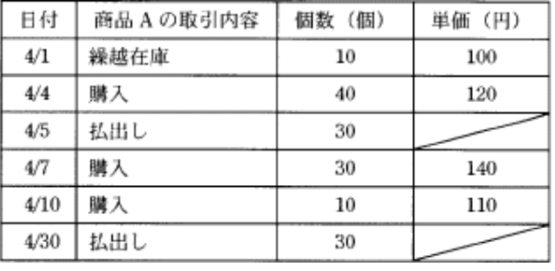

 |  | ア | 3,300
 |  | イ | 3,400
 |  | ウ | 3,525 | https://www.fe-siken.com/bunya.php?m=22&s=3&no=43
 |  | エ | 3,900 | エ

【7週】労働取引関連法規
■労働・取引関連の法規
問１
 | A社はB社に対して業務システムの開発を委託し、A社とB社は請負契約を結んでいる。作業の実態から、偽装請負とされる事象はどれか。
 |  | ア | A社の従業員が、B社を作業場所として、A社の責任者の指揮命令に従ってシステムの検証を行っている。
 |  | イ | A社の従業員が、B社を作業場所として、B社の責任者の指揮命令に従ってシステムの検証を行っている。 | https://www.fe-siken.com/bunya.php?m=23&s=3&no=11
 |  | ウ | B社の従業員が、A社を作業場所として、A社の責任者の指揮命令に従って設計書を作成している。 | ウ
 |  | エ | B社の従業員が、A社を作業場所として、B社の責任者の指揮命令に従って設計書を作成している。

問２
 | 裁量労働制の説明はどれか。
 |  | ア | 企業が継続雇用の前提として、従業員に対して他社でも適用する技術・能力の維持責任を求める一方、企業も従業員の能力開発を積極的
 |  |  | に支援する。
 |  | イ | 従業員1人当たりの労働時間を短縮したり仕事の配分方法を見直したりするなど、労働者間で労働を分かち合うことで雇用の維持・創出を図る。 | https://www.fe-siken.com/bunya.php?m=23&s=3&no=14
 |  | ウ | 特定の専門業務や企画業務において、労働時間は、実際の労働時間に関係なく、労使間であらかじめ取り決めた労働時間とみなす。 | ウ
 |  | エ | 能力主義と実績主義の徹底、経営参加意識の醸成、業績向上へのインセンティブなどを目的に、職務と能力、業績を基準に報酬を決める。

問３
 | ソフトウェアパッケージのライセンス契約形態のうち、サイトライセンスを説明したものはどれか。
 |  | ア | 特定の企業や団体などにある複数のコンピュータでの使用を一括して認める。 | ア
 |  | イ | 特定のコンピュータ又は一定数のコンピュータでの使用を認める。 | https://www.fe-siken.com/bunya.php?m=23&s=3&no=24
 |  | ウ | 特定のサーバにインストールし、そのクライアントでの使用を認める。
 |  | エ | 特定のユーザ又は一定数のユーザに使用を認める。

問４
 | ソフトウェア開発を外部業者へ委託する際に、納品後一定の期間内に発見された不具合を無償で修復してもらう根拠となる項目として、契約書に記載
 | するものはどれか。
 |  | ア | 瑕疵(かし)担保責任 | ア
 |  | イ | 善管注意義務 | https://www.fe-siken.com/bunya.php?m=23&s=3&no=9
 |  | ウ | 損害賠償責任
 |  | エ | 秘密保持義務
問５
 | 労働者派遣法に基づく、派遣先企業と労働者との関係(図の太線部分)はどれか。
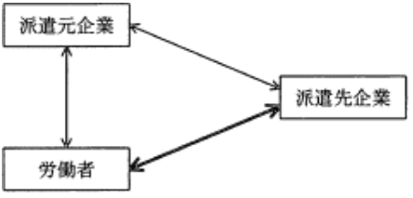

 |  | ア | 請負契約関係
 |  | イ | 雇用関係
 |  | ウ | 指揮命令関係 | ウ
 |  | エ | 労働者派遣契約関係 | https://www.fe-siken.com/bunya.php?m=23&s=3&no=18
問６
 | 準委任契約の説明はどれか。
 |  | ア | 成果物の対価として報酬を得る契約
 |  | イ | 成果物を完成させる義務を負う契約
 |  | ウ | 善管注意義務を負って作業を受託する契約 | ウ
 |  | エ | 発注者の指揮命令下で作業を行う契約 | https://www.fe-siken.com/bunya.php?m=23&s=3&no=8

問７
 | 図は、企業と労働者の関係を表している。企業Bと労働者Cの関係を表す記述として正しいものはどれか。
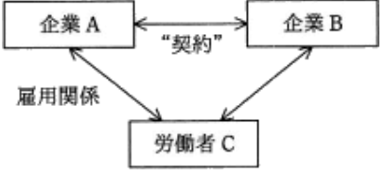

 |  |  |  | https://www.fe-siken.com/bunya.php?m=23&s=3&no=4
 |  | ア | 契約が請負契約で、企業Aが受託者、企業Bが委託者であるとき、企業Bと労働者Cとの間には、指揮命令関係が生じる。
 |  | イ | 契約が出向にかかわる契約で、企業Aが企業Bに労働者Cを出向させたとき、企業Bと労働者Cとの間には指揮命令関係が生じる。 |  |  | イ
 |  | ウ | 契約が労働者派遣契約で、企業Aが派遣元、企業Bが派遣先であるとき、企業Bと労働者Cの間にも、雇用関係が生じる。
 |  | エ | 契約が労働者派遣契約で、企業Aが派遣元、企業Bが派遣先であるとき、企業Bに労働者Cが出向しているといえる。

問８
 | 労働者派遣における派遣元の責任はどれか。
 |  | ア | 派遣先での時間外労働に関する法令上の届出 | ア
 |  | イ | 派遣労働者に指示する業務の遂行状況の管理 | https://www.fe-siken.com/bunya.php?m=23&s=3&no=10
 |  | ウ | 派遣労働者の休日や休憩時間の適切な取得に関する管理
 |  | エ | 派遣労働者の日々の就業で必要な職場環境の整備

問９
 | ボリュームライセンス契約を説明したものはどれか。
 |  | ア | 企業などソフトウェアの大量購入者向けに、マスタを提供して、インストールの許諾数をあらかじめ取り決める契約 |  | ア
 |  | イ | 使用場所を限定した契約であり、特定の施設の中であれば台数や人数に制限なく使用が許される契約 | https://www.fe-siken.com/bunya.php?m=23&s=3&no=22
 |  | ウ | ソフトウェアをインターネットからダウンロードしたとき画面に表示される契約内容に同意すると指定することで、使用が許される契約
 |  | エ | 標準の使用許請条件を定め、その範囲で一定量のパッケージの包装を解いたときに、権利者と購入者との間に使用許諾契約が自動的に成立
 |  |  | したとみなす契約

問１0
 | 労働者派遣法に基づいた労働者の派遣において、労働者派遣契約の関係が存在するのはどの当事者の間か。
 |  | ア | 派遣先事業主と派遣労働者
 |  | イ | 派遣先責任者と派遣労働者 | https://www.fe-siken.com/bunya.php?m=23&s=3&no=19
 |  | ウ | 派遣元事業主と派遣先事業主 | ウ
 |  | エ | 派遣元事業主と派遣労働者

